Category Price
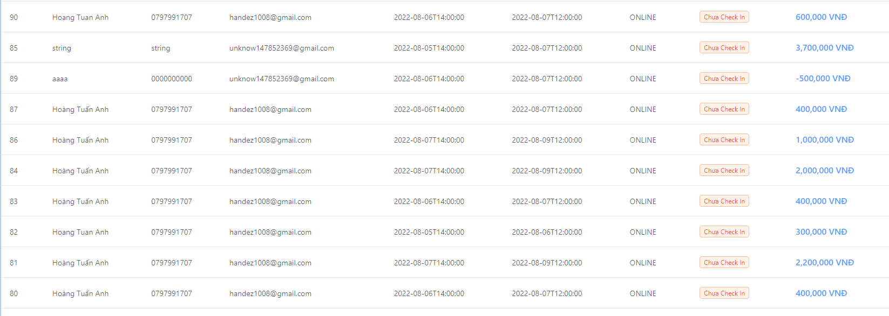
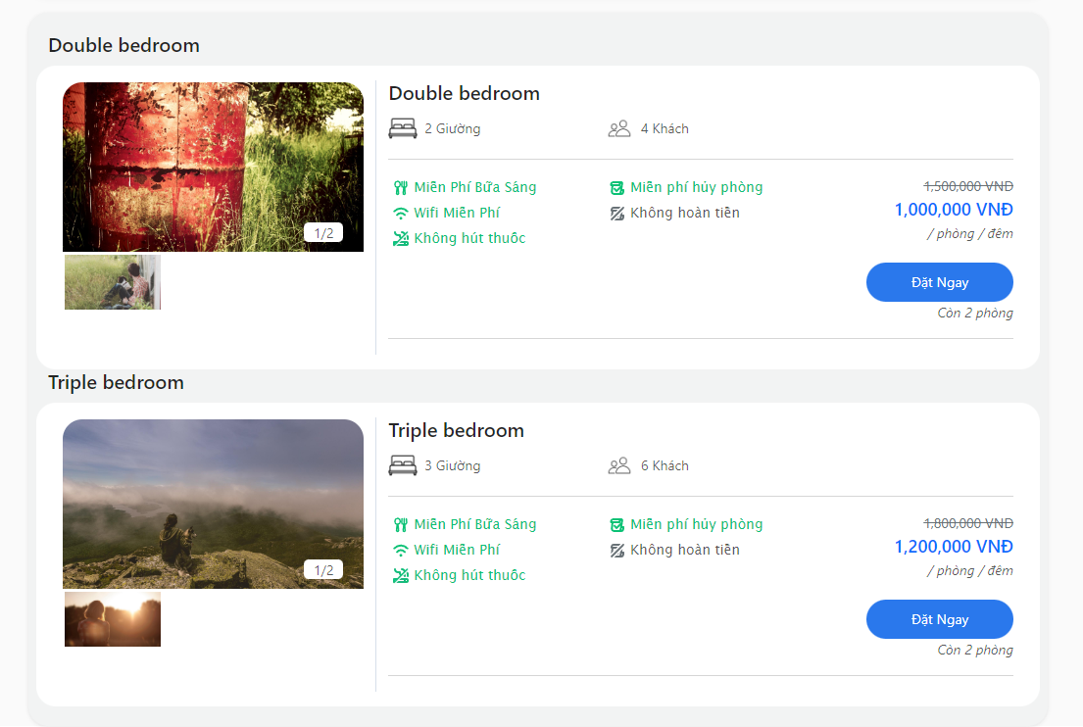
 |  | Hiện tại là ngày 5-8 Search ngày 6-8 check in 7-8 check out | Lỗi | Không hiện 3 room ngày 6-8 sẽ check out
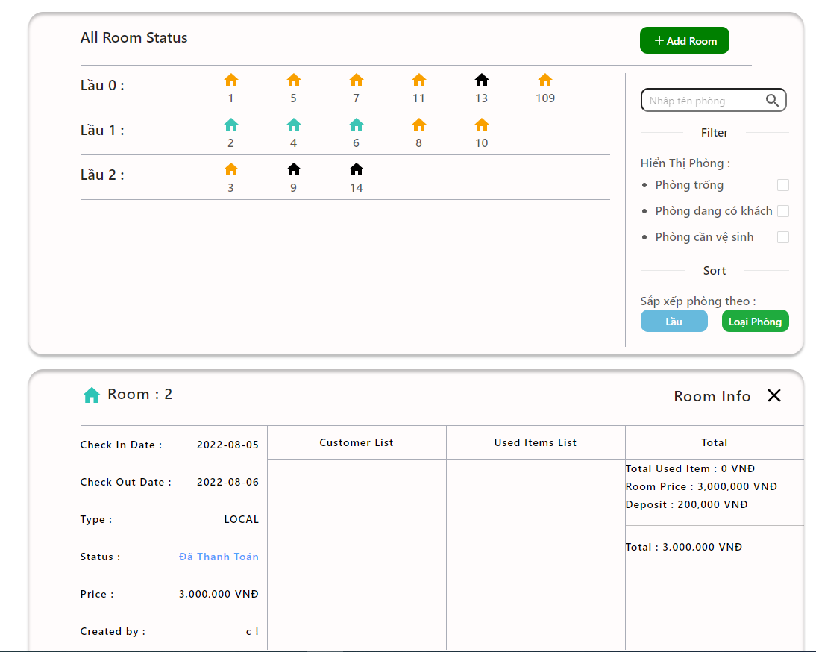
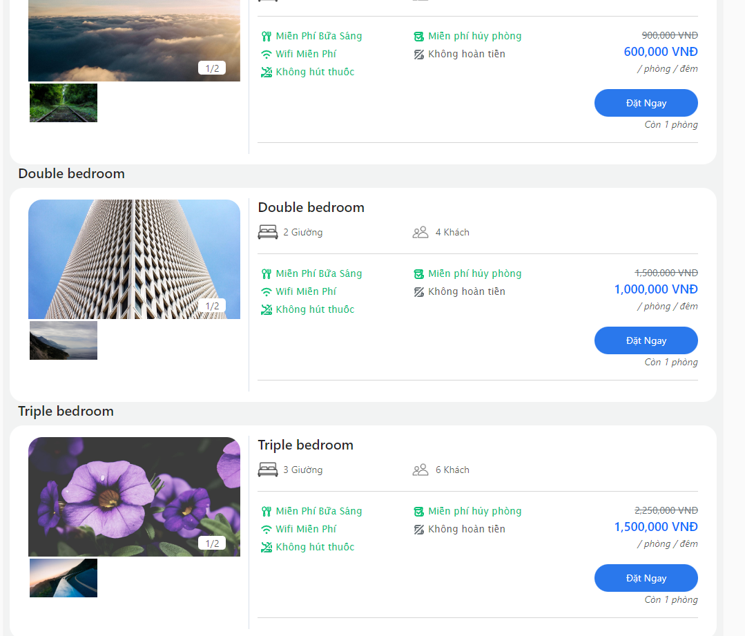

Search ngày 7 -8 | Hiện tại chỉ có 3 room được đặt |  |  |  | Check tại website chỉ còn có 4 room có thể đặt

